Orientações
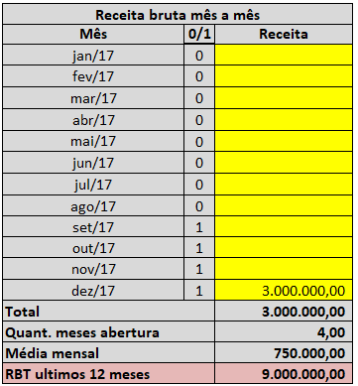
1) | Preencher somente os campos na cor bege, os outros estão automatizados
2) | Na coluna mês informar o mês do faturamento
3) | Na coluna 1/0 informar 1 se a empresa estava aberta e 0 se ainda ão estava aberta (ver dat do CNPJ)
 | Ex: | Se a empresa foi aberta em Julho/2017, porém soteve folha em Novembro a situação de ve ficar assim

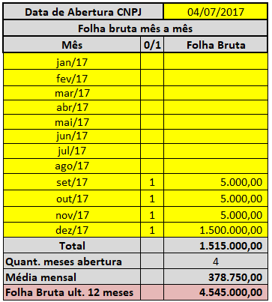

 | OBS: | A coluna 1/0 deve estar devidamente preenchida para permitir calculo da RBT nos casos de estimativa
 |  | isso só ocorrerá para empresas até 12 meses de abertura.

4) | Na coluna receita, informar a receita do mês correspondente

